EFFECTIF PAR DISCIPLINE ET TYP
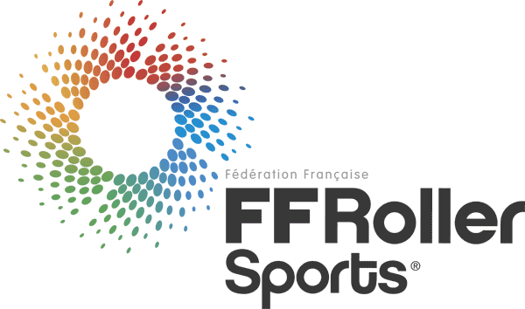
Licence | Libellé | Total |  |  | Homme | Femme | Total nouvelles licences
A | Artistique | 285 | 19% | 2 | 27 | 258 | 82
C | Course | 273 | 18% | 2 | 136 | 137 | 108
C - RD | Course - Roller Derby | 82 | 5% | 1 | 17 | 65 | 39
LH | Roller Hockey | 267 | 18% | 2 | 239 | 28 | 54
RA | Roller Freestyle | 60 | 4% | 0 | 39 | 21 | 26
RA - TT | Roller Freestyle - Trottinette | 2 | 0% | - | 2 |  | 2
RD | Randonnee | 152 | 10% | 1 | 74 | 78 | 90
RH | Rink Hockey | 272 | 18% | 2 | 200 | 72 | 70
SK | Skateboard | 5 | 0% | - | 5 |  | 1
SK - DS | Skateboard - Descente | 116 | 8% | 1 | 97 | 19 | 30
 |  | 1514 | 100% | 12 | 836 | 678 | 502
 |  |  |  |  | 55% | 45%

